TRABAJO 1
 |  | TRABAJO PRACTICO N° 5

 |  |  | Diseñar Planillas
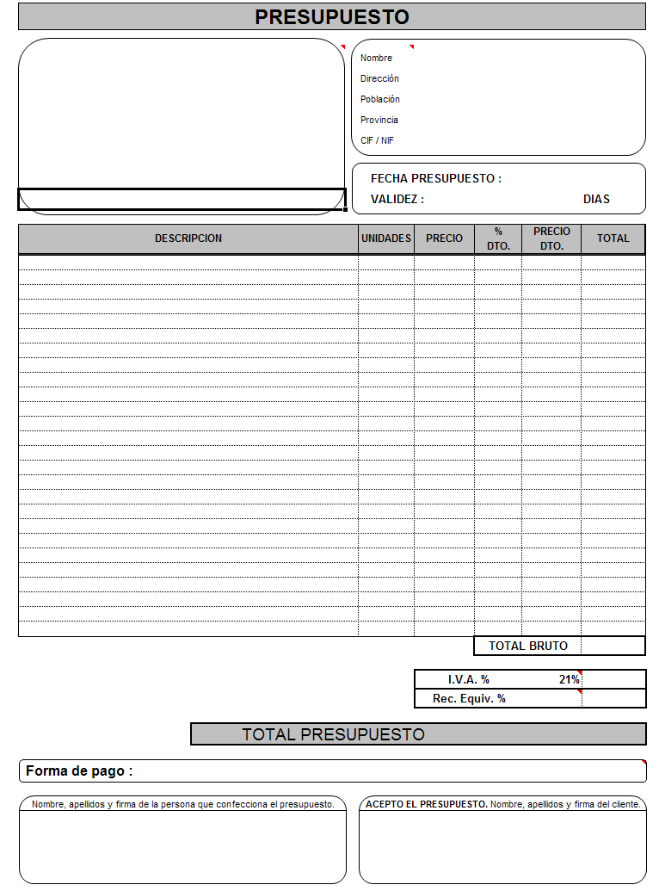
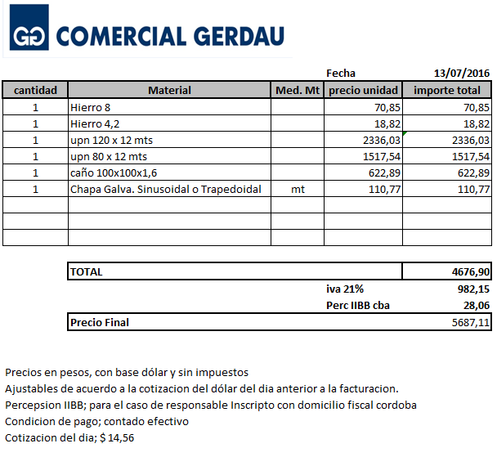

 |  |  |  | CONSIGNAS

1- Diseñar el Presupuesto con todos los datos, en caso de no recordar como diseñar ver el video de "CLASE 1- EXCEL"que esta subido a la pagina.

2-Realizar en otra hoja la Factura de la empresa " COMERCIAL GERDAU", con todos los datos.

 | ENVIAR EL TRABAJO PRACTICO N° 5 a Ing.celizmar@gmail.com

